Обложка
 |  |  | Релиз мерзімі: 12.04.2023
 |  | Келесі релиздің мерзімі: 12.04.2024
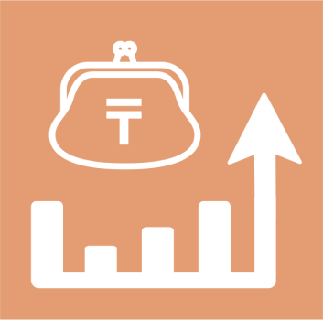

 | Қазақстан Республикасының үй шаруашылықтарында азық-түлік өнімдерін тұтыну

26 серия

Тұрмыс деңгейі статистикасы
 | 2022 жыл

